Detayli_Rapor
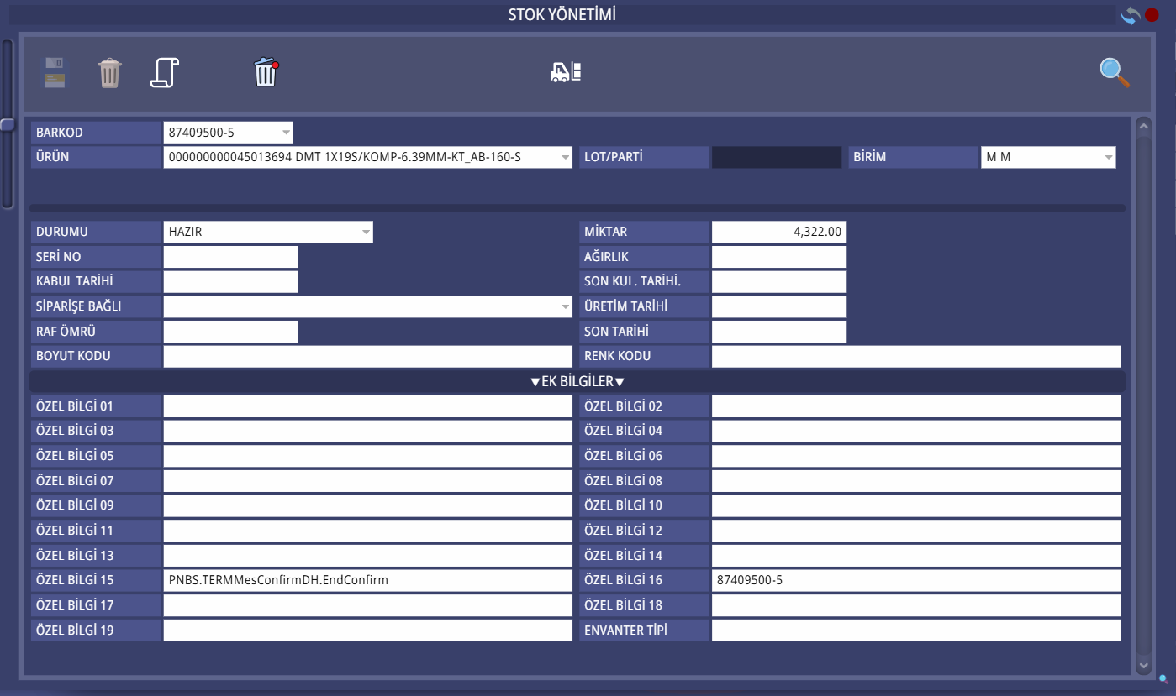

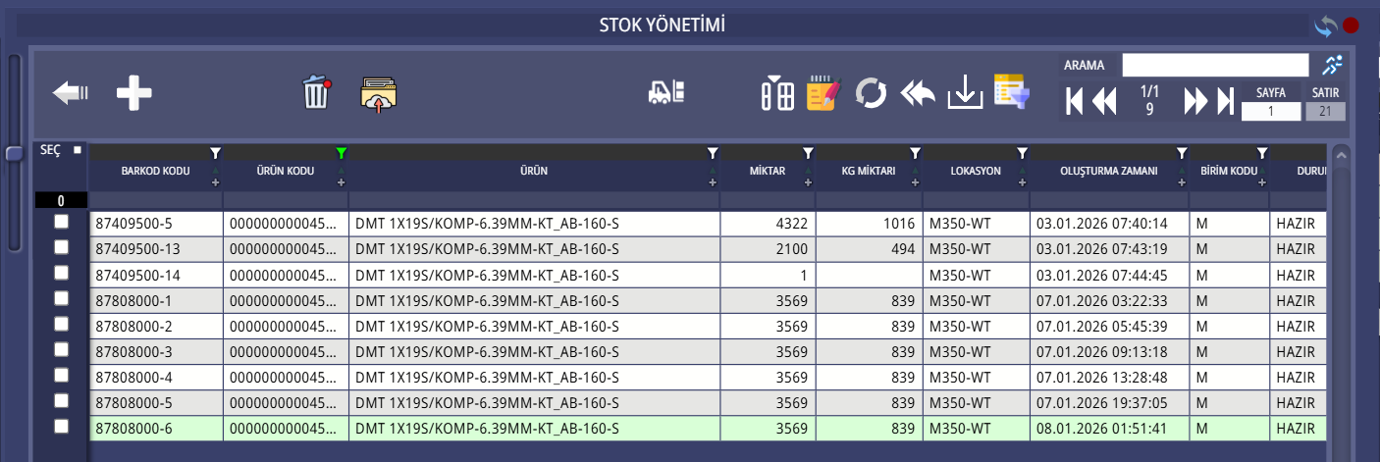

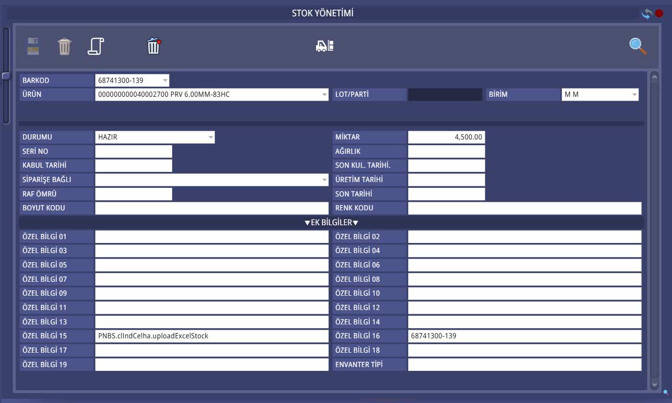
Barkod | Malzeme Açıklama | Sayım | Üretim | Tüketim | Beklenen Stok | Stok | Stok Farkı | Durum Tespiti
...

